关系图
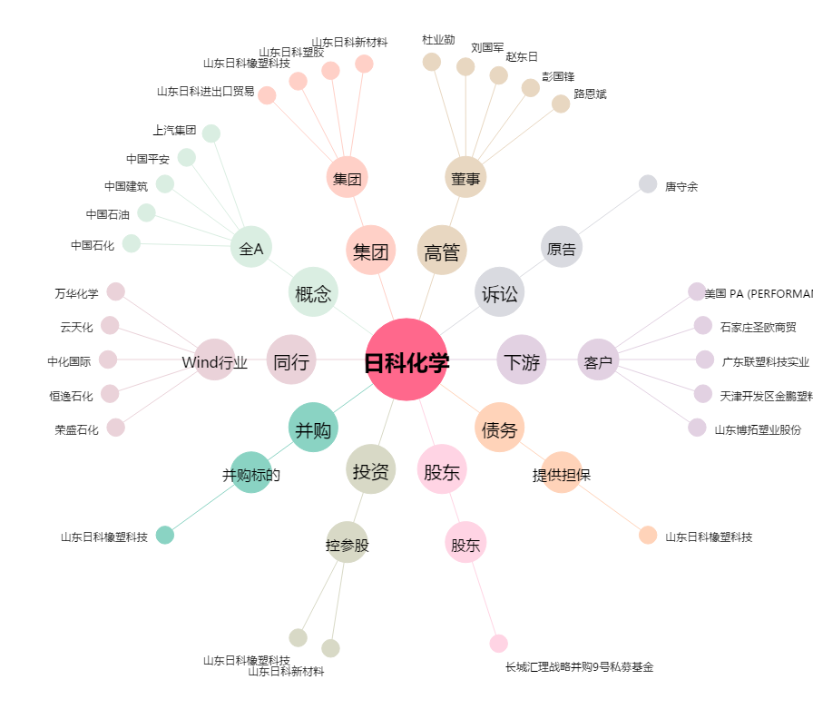
日科化学[300214.SZ] - 关系概览图

